Career Matching Score
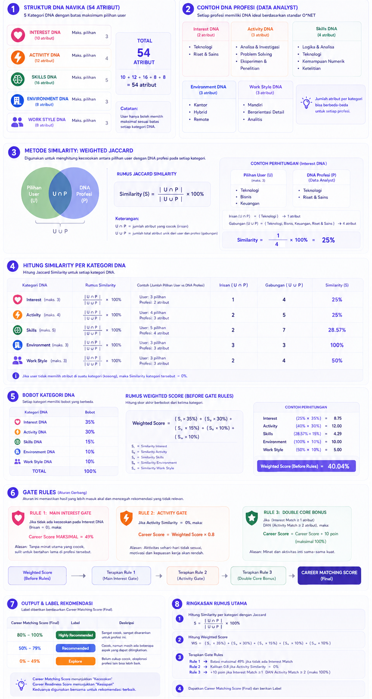
Bagaimana Career Matching Score bekerja? |  |  |  |  |  |  |  |  | Career Matching Score'!K1
User piiih DNA | ➡️ | Data Profesi dari O*NET (Interest, Activities, Skills, Work Context, Work styles ) | ➡️ | AI Mapping ke Navika DNA (Knowledge Graph) | ➡️ | Matching Scoring Engine (Cara hitung & rules) | ➡️ | Hasil Rekomendasi & Roadmap
Navika DNA Framework (54 Atribut) Disusun dan di mapping dari O*NET, agar mudah terukur dan konsisten
Interest DNA |  | Activity DNA |  | Skill DNA |  | Environment DNA |  | Work Style DNA
Teknologi |  | Analisa & Investigasi |  | Komunikasi |  | Kantor |  | Mandiri
Kesehatan |  | Problem Solving |  | Logika & Analisa |  | Remote |  | Kolaboratif
Bisnis |  | Menciptakan & Mendesain |  | Kreativitas |  | Hybrid |  | Terstruktur
Pendidikan |  | Membangun & Mengembangkan |  | Empati |  | Onsite |  | Dinamis
Kreativitas |  | Membantu & Melayani |  | Perencanaan & Organisasi |  | Laboratorium |  | Adaptif
Keuangan |  | Mengajar & Membimbing |  | Kepemimpinan |  | Pelayanan Kesehatan |  | Berorientasi Detail
Riset & Sains |  | Berkomunikasi & Berinteraksi |  | Ketelitian |  | Institusi Pendidikan |  | Berorientasi Target
Sosial & Pelayanan |  | Memimpin & Mengelola |  | Kemampuan Numerik |  | Pabrik/Industri |  | Berorientasi Pelayanan
Hukum & Kebijakan |  | Menjual & Mempengaruhi |  | Kolaborasi
Lingkungan & Keberlanjutan |  | Operasional & Administrasi |  | Adaptabilitas
 |  | Eksperimen & Penelitian |  | Pengambilan Keputusan
 |  | Inspeksi & Quality Control |  | Critical Thinking
 |  |  |  | Belajar Cepat
 |  |  |  | Negosiasi
 |  |  |  | Presentasi
 |  |  |  | Manajemen Waktu

Model DNA Profesi Setiap profesi memiliki atribut Core DNA (hal & kondisi yang paling penting) dan atribut Supporting DNA (hal & kondisi yg melengkapi Main Atribut profesi)
Batas Maks. pilihan user di Career DNA isian Form User memilih atribut yang paling sesuai dengan dirinya
Career Matching Score Guide rumus perhitungan (berbasis 64 Atribut karir DNA)
Menggunakan metode weighted jaccard + Gate Rules
silahkan cek rumus perhitungan dan rules di gambar sebelah kanan yang di attach di sebelah tabulasi ini
➡️➡️➡️➡️➡️
Reason engine template Mengatur standarisasi penggunaan template untuk menjelaskan mengapa profesi ini match atau perlu pengembangan
Halaman Detail Profesi | Maksimal tampilkan 3 alasan yg cocok + 2 alasan pengembangan, agar lebih mudah dimengerti dan dipahami
Elemen Profesi Cards | Hanya tampilkan 1 alasan positive atau 1 alasan pengembangan

Mengapa Cocok?
✅ Main interest [nama_atribut_interest] selaras dengan profesi ini
✅ Rutinitas aktivitas [nama_atribut_aktivitas] profesi ini sesuai dengan preferensi Kamu
✅ Keahlian [nama_atribut_keahlian] kamu mendukung kebutuhan profesi ini

Perlu pengembangn
⚠️ Beberapa keahlian masih perlu ditingkatkan
⚠️ Lingkungan kerja berbeda dengan preferensi Kamu

Arsitektur Data Profesi
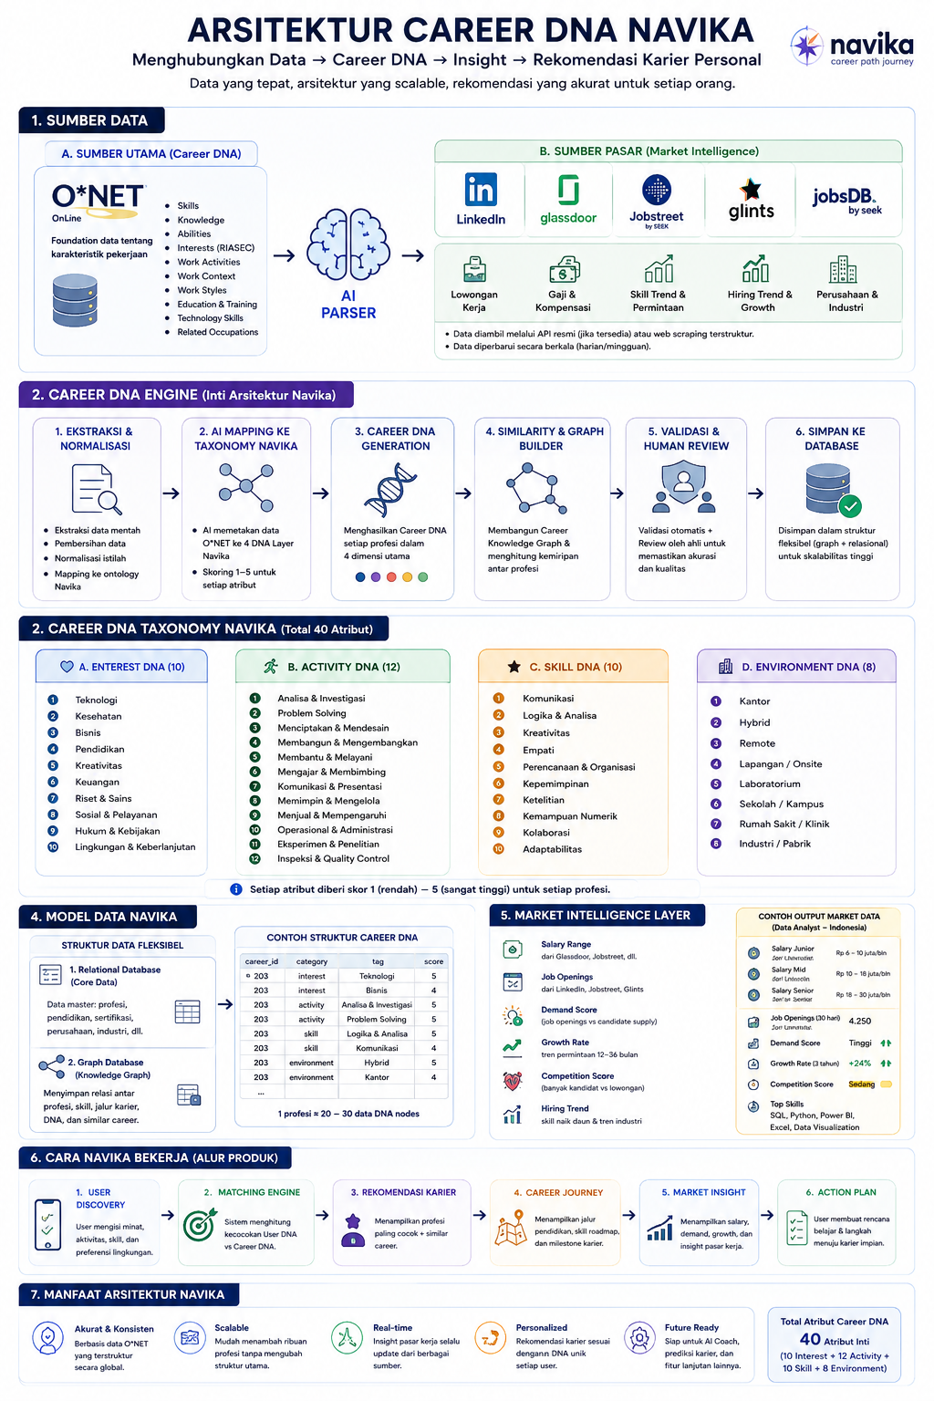
Arsitektur Navika arsitektur data Navika, dipisahkan berdasarkan darimana sumber data terbaik diambil. Prinsipnya: - O*NET = Siapa profesi ini - LinkedIn / Jobstreet / Glassdoor = Bagaimana kondisi profesi ini di pasar kerja saat ini
Kenapa menggunakan O*NET? O*NET sendiri sudah menyediakan data terstruktur seperti: - Skills - Knowledge - Abilities - Interests - Work Activities - Work Context - Occupation Titles
Main source information Sumber Utama✅ Data tersedia secara langsung, terstruktur, dan memang dirancang untuk tujuan tersebut Bisa Digunakan⚠️ Data tersedia sebagian atau perlu diolah terlebih dahulu Tidak Cocok❌ Data tidak tersedia atau bukan tujuan platform tersebut
Layer 1 Career DNA (Fondasi Navika)
Layer 2 Career Discovery (Match Engine)
Layer 3 Career Journey (Education path node - Indonesia)
Apa itu Eduction path node? roadmap karier yang merepresentasikan tahapan pendidikan yang perlu atau dapat ditempuh user untuk mendekati profesi tujuan.
Data | O*NET | LinkedIn | Glassdoor | Jobstreet/Glints | PDDikti | BNSP | LSP
Program Studi (Indonesia)
Pendidikan minimum
Sertifikasi Profesi
Skill roadmap
Jalur pendidikan
Jalur Kursus (offline/online)
Jalur Bootcamp
Jalur University

⚠️ Bagaimana jika datanya tidak tersedia?? | Perlu ada verifikasi manual (terutama lembaga sertifikasi non gov di indonesia) atau dibuat rules engine

Tipe Education Path Node Satu profesi bisa memiliki lebih dari satu education path.
Tipe | Contoh
Formal Education | SMA, SMK, D3, S1, S2
Non-Formal Education | Bootcamp, Kursus
Certification | Google Data Analytics, AWS Cloud Practitioner
Training Program | Corporate Training
Professional License | STR Dokter, Brevet Pajak

Contoh : Profesi Data Analyst
Jalur node | Journey
Universitas | SMA → S1 Sistem Informasi → Junior Data Analyst
Bootcamp | SMA → Google Data Analytics (Course) → Portfolio Project → Junior Data Analyst

Layer 4 Market Demand Intelligence
Data | O*NET | LinkedIn | Jobstreet | Glints | Navika
Jumlah Lowongan | ❌ | ✅ | ✅ | ✅ | Aggregate
Skill Paling Dicari | ❌ | ✅ | ✅ | ✅ | Aggregate
Hiring Trend | ❌ | ✅ | ⚠️ | ⚠️ | Aggregate
Demand Score | ❌ | ⚠️ | ⚠️ | ⚠️ | Hitung

Layer 5 Salary Intelligence
Data | O*NET | LinkedIn | Glassdoor | Jobstreet | Navika
Salary Junior | ❌ | ⚠️ | ✅ | ⚠️ | Aggregate
Salary Mid | ❌ | ⚠️ | ✅ | ⚠️ | Aggregate
Salary Senior | ❌ | ⚠️ | ✅ | ⚠️ | Aggregate
Salary by Region | ❌ | ⚠️ | ✅ | ⚠️ | Aggregate
Salary Trend | ❌ | ⚠️ | ✅ | ⚠️ | Aggregate

Bagaimana Salary diambil dah ditampilkan (Aggregated salary) Glassdoor = sumber data mentah Jobstreet = sumber data mentah LinkedIn = sumber data mentah ↓ Navika menggabungkan semuanya ↓ Median Salary

Contoh Salary : Junior UI/UX Designer
Sumber | Salary
Glassdoor | Rp 7 juta
Jobstreet | Rp 8 juta
Glints | Rp 7.5 juta
Kalibrr | Rp 8.2 juta

Output (Median Salary) | Rp 7.5 - 8 juta

